Hoja1
MOLDURAS PARA CERÁMICOS

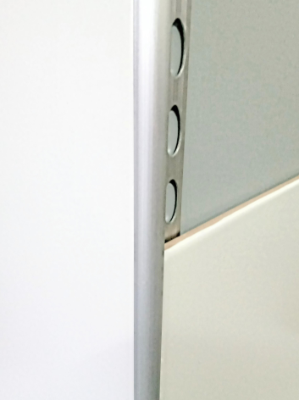
GUARDACANTO CURVO PARA CERÁMICOS | Perfil de aluminio para juntas en esquina y
terminaciones superiores de cerámicos y porcelanatos, acabado anodizado natural mate.
 |  | Largo: 2,50 mts. Medidas: 9 y 12 mm.
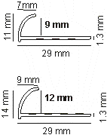
 |  | Códigos: | 42200 - 9 mm
 |  |  | 42210 - 12 mm
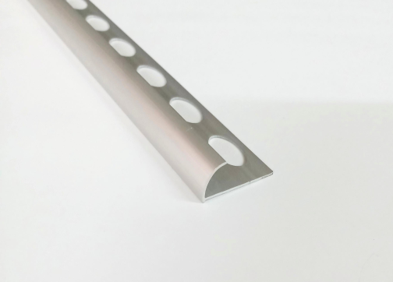

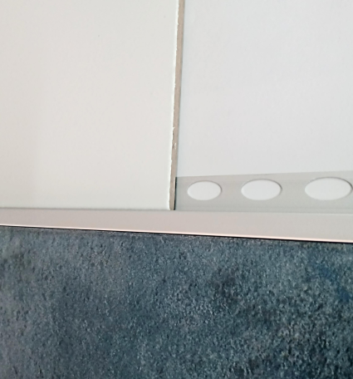
GUARDACANTO CUADRADO PARA CERÁMICOS | Perfil de aluminio para juntas y terminaciones
de cerámicos y porcelanatos, acabado anodizado natural mate. Largo: 2,50 mts. Medidas: 10 y 12 mm.
 |  | Códigos: | 42100 - 10 mm
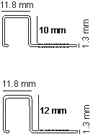
 |  |  | 42110 - 12 mm
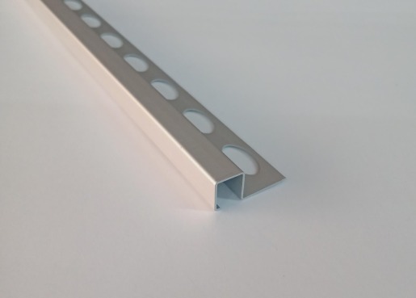

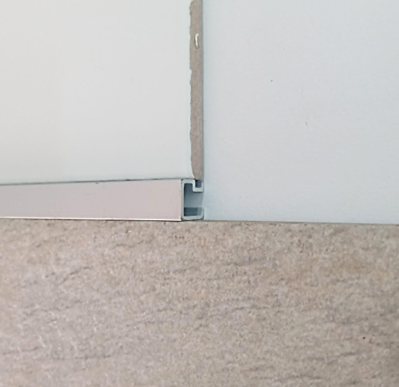
LISTEL CUADRADO PARA CERÁMICOS | Perfil de aluminio para juntas y terminaciones
de cerámicos y porcelanatos, acabado anodizado natural mate. Largo: 2,50 mts. Medida: 10x10 mm.
 |  | Códigos: | 42000 - 10x10 mm
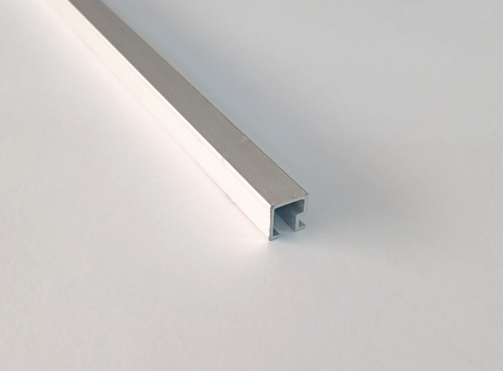

raketa@raketa.com.ar

